Schéma 1
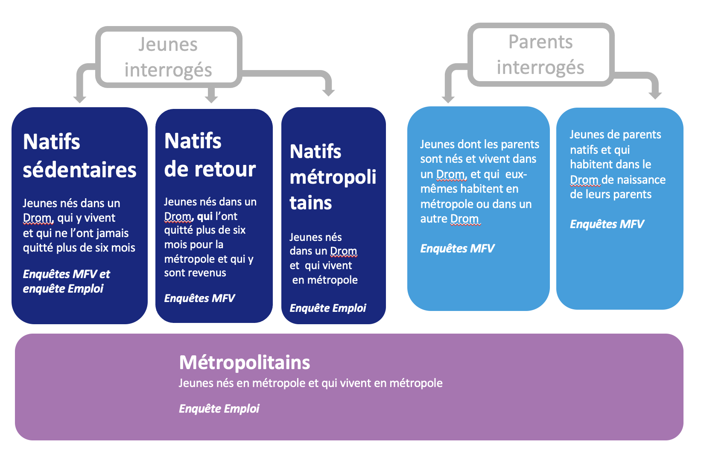
Schéma 1 - Les sous-populations de jeunes étudiées par les différentes enquêtes

G2
 | probabilité d'être diplômé du supérieur | probabilité d'être en emploi | probabilité d'être cadre
antilles | -13% | -14% | -35%
Hexagone | 0% | 0% | 0%
la réunion | -19% | -21% | -25%

Graphique 2 - Potentiel de position sociale élevée selon le lieu de naissance (en %)
 |  |  |  | Tableau x - Potentiel de position élevée sociale selon le lieu de naissance (en points de pourcentage)

 |  |  |  | Écarts en points | Naissance | Diplôme du supérieur |  | Cadre |  |  | Emploi
 |  |  |  |  |  | Écart brut (1) | Écart à même origine sociale (2) | Écart brut (3) | Écart à même origine sociale (4) | Écart à même origine sociale et même niveau de diplôme (5) | Écart brut (6) | Écart à même origine sociale (7) | Écart à même origine sociale et même niveau de diplôme (8)
 |  |  |  | Catégorie | Antilles | -12,9*** | -5,5*** | -8,4*** | -5,9*** | -4,5*** | -16,1*** | -11,7*** | -10,4***
 |  |  |  |  | Reunion | -16,9*** | -8,4*** | -7,3*** | -3,9*** | -3,2*** | -25,4*** | -19,4*** | -15,7***
 |  |  |  | Référence | Hexagone | 43.0% |  | 12.8% |  |  | 73.5%
 |  |  |  | Champ : jeunes de moins de 36 ans, nés en France et sortis de formation initiale depuis 5 à 10 ans
 |  |  |  | Lecture : 43% des jeunes nés en hexagone sont diplômés du supérieur. Cette proportion est de 5,5 points inférieurs chez les natifs des Antilles, à origine sociale comparable.
 |  |  |  | Source : enquêtes Emploi sur le millésime 2014-2020, calculs de France Stratégie
 |  |  |  | Note 1 : les écarts dans la probabilité d'être diplômé du supérieur sont mesurés à origine sociale, sexe, âge et année d’enquête comparables.
 |  |  |  | Note 2 : les écarts dans la probabilité d'être cadre ou d'être en emploi sont mesurés à origine sociale, niveau de diplôme, sexe, âge et année d’enquête comparables.
 |  |  |  | Note 3 : *** = significatif au seuil de 1% ; ** = significatif au seuil de 5% ; * = significatif au seuil de 10%

Champ : jeunes de moins de 36 ans, nés en France et sortis de formation initiale depuis 5 à 10 ans
Lecture : un jeune né dans les Antilles a 13% de chances de d’être diplômé du supérieur qu’un jeune né dans l'hexagone de même origine sociale.
Source : enquêtes Emploi sur le millésime 2014-2020, calculs de France Stratégie
Note 1 : les écarts dans la probabilité d'être diplômé du supérieur sont mesurés à origine sociale, sexe, âge et année d’enquête comparables.
Note 2 : les écarts dans la probabilité d'être cadre ou d'être en emploi sont mesurés à origine sociale, niveau de diplôme, sexe, âge et année d’enquête comparables.
Note 3 : *** = significatif au seuil de 1% ; ** = significatif au seuil de 5% ; * = significatif au seuil de 10%

G3
 | Favorisé versus modeste
 | natifs de l'hexagone | natifs d'un drom
probabilité d'être diplômé du supérieur | 2.5 | 3.0
probabilité d'être en emploi | 1.1 | 1.4
probabilité d'être cadre | 2.8 | 2.3

 |  |  | Tableau x : potentiel de position sociale élevée selon l'origine sociale au sein des natifs des DROM et au sein des natifs de la métropole (risque relatif)

Graphique 3 - Potentiel de position sociale élevée des jeunes d'origine favorisée versus d'origine modeste parmi les natifs des Drom et parmi les natifs de l’Hexagone (risque relatif) |  |  |  | Diplômé du supérieur |  | Cadre |  | Emploi
 |  |  |  | nés DROM (1) | nés hexagone (2) | nés DROM (3) | nés hexagone (4) | nés DROM (5) | nés hexagone (6)
 |  |  | Favorisé versus intermédiaire | 1.5 | 1.5 | 1.3 | 1.5 | 1.1 | 1.0
 |  |  | Favorisé versus modeste | 3.0 | 2.5 | 2.3 | 2.8 | 1.4 | 1.1
 |  |  | Intermédiaire versus modeste | 2.1 | 1.7 | 1.7 | 1.8 | 1.3 | 1.1
 |  |  | Champ : jeunes de moins de 36 ans, nés en France et sortis de formation initiale depuis 5 à 10 ans
 |  |  | Lecture : parmi les natifs d'un Drom, un jeune de catégorie favorisée a 3 fois plus de chances qu’un individu de catégorie modeste d’être diplômé du supérieur.
 |  |  | Source : enquêtes Emploi sur le millésime 2014-2020, calculs de France Stratégie
 |  |  | Note 1 : les écarts sont mesurés à sexe, âge et année d’observation comparables.
 |  |  | Note 2 : *** = significatif au seuil de 1% ; ** = significatif au seuil de 5% ; * = significatif au seuil de 10%.

Champ : jeunes de moins de 36 ans, nés en France et sortis de formation initiale depuis 5 à 10 ans
Lecture : parmi les natifs d'un Drom, un jeune de catégorie favorisée a 3 fois plus de chances qu’un individu de catégorie modeste d’être diplômé du supérieur.
Source : enquêtes Emploi sur le millésime 2014-2020, calculs de France Stratégie
Note 1 : les écarts sont mesurés à sexe, âge et année d’observation comparables.
Note 2 : *** = significatif au seuil de 1% ; ** = significatif au seuil de 5% ; * = significatif au seuil de 10%.

G4
 | homme | Femme
réside dans l'hexagone | 52.2% | 47.8%
de retour | 47.7% | 52.3%

Graphique 4 - Part des femmes et des hommes parmi les jeunes natifs de retour (en %)

 |  |  | Tableau x - Part des femmes et des hommes parmi les jeunes natifs de retour (en %)

 |  |  |  | Homme | Femme
 |  |  | Réside dans l'hexagone | 52.2% | 47.8%
 |  |  | de retour | 47.7% | 52.3%
 |  |  | Champ : jeunes de moins de 36 ans, nés en France et sortis de formation initiale depuis 5 à 10 ans
 |  |  | Lecture : 52,3% des jeunes de "retour", c'est-à-dire ayant vécu au moins 6 mois en métropole mais résidant aujourd'hui dans un drom (Antilles ou Réunion), sont des femmes
 |  |  | Source : enquêtes Emploi sur le millésime 2014-2020 (moyenne annuelle), calculs de France Stratégie

Champ : jeunes de moins de 36 ans, nés en France et sortis de formation initiale depuis 5 à 10 ans
Lecture : 52,3% des jeunes de "retour", c'est-à-dire ayant vécu au moins 6 mois en métropole mais résidant aujourd'hui dans un drom (Antilles ou Réunion), sont des femmes
Source : enquêtes Emploi sur le millésime 2014-2020 (moyenne annuelle), calculs de France Stratégie

G5
2020
 |  | Diplômé du supérieur | Baccalauréat général/technologique/professionnel, CAP/BEP | Peu ou pas diplômé | Ensemble | n
Peu ou pas diplômé | Ensemble | 21.7 | 49.5 | 28.8 | 100 | 919
 | Vit dans le DROM de naissance de sa mère | 17.3 | 48.5 | 34.2 | 100 | 610
 | Vit dans l'Hexagone ou dans un autre DROM | 33.6 | 52.3 | 14.1 | 100 | 309
Baccalauréat général/technologique/professionnel, CAP/BEP | Ensemble | 44.4 | 45.9 | 9.7 | 100 | 538
 | Vit dans le DROM de naissance de sa mère | 38.4 | 50.3 | 11.3 | 100 | 299
 | Vit dans l'Hexagone ou dans un autre DROM | 55.5 | 37.6 | 6.9 | 100 | 239
Diplômé du supérieur | Ensemble | 75.6 | 19.9 | 4.5 | 100 | 145
 | Vit dans le DROM de naissance de sa mère | 74.0 | 18.9 | 7.1 | 100 | 64
 | Vit dans l'Hexagone ou dans un autre DROM | 77.7 | 21.4 | 0.9 | 100 | 81

Graphique 5 - Niveaux de diplôme des jeunes âgés de 25-34 ans selon le niveau de diplôme des mères natives dans les Drom (en %)

Champ : Jeunes âgés de 25-34 ans en 2020 de mère native des Antilles et de La Réunion.
Lecture : en 2020, 77,7 % des jeunes de mères diplômées du supérieur, vivant dans l'Hexagone ou dans un autre Drom, sont eux aussi diplômés du supérieur. 75,6 % des jeunes de mères diplômées du supérieur, quel que soit leur lieu de résidence, ont le même niveau de diplôme que leur mère.
Source : enquête MFV 2 (2020-2021), calculs de l'ined

G6
 | taux de diplômé du supérieur | taux d'emploi | taux de cadre
né dans un drom, réside dans l'hexagone | -9.0% | -6.9% | -17.1%
né dans l'hexagone, réside dans l'hexagone
né dans un drom, réside dans un drom | -35.6% | -29.5% | -15.5%

Graphique 6 - Potentiel de position sociale élevée selon le lieu de naissance et de résidence entre natifs des Drom et de l'hexagone (en %)

 | taux de diplômé du supérieur | taux d'emploi | taux de cadre
né dans un drom, réside dans l'hexagone | -9.0% | -6.9% | -17.1%
né dans l'hexagone, réside dans l'hexagone
né dans un drom, réside dans un drom | -35.6% | -29.5% | -15.5%

 |  |  |  | Tableau x - Potentiel de position sociale élevée selon le lieu de naissance et de résidence entre jeunes natifs des DROM et de l'hexagone (en points de pourcentage)

 |  |  |  |  | Naissance | Résidence | Diplôme du supérieur |  | Cadre |  |  | Emploi
 |  |  |  |  |  |  | Écart brut (1) | Écart à même origine sociale (2) | Écart brut (3) | Écart à même origine sociale (4) | Ecart à origine sociale et niveau de diplôme (5) | Écart brut (6) | Écart à même origine sociale (7) | Ecart à origine sociale et niveau de diplôme (8)
 |  |  |  | Catégorie | DROM | hexagone | -1.8 | -3,9 * | -3,6 *** | -2,6 ** | -2,2 *** | -3,8 ** | -3,6 * | -5,1 **
 |  |  |  |  | DROM | DROM | -20,7 *** | -15,4 *** | -9,2 *** | -6,5 *** | -2 *** | -28,9 *** | -25,9 *** | -21,9 ***
 |  |  |  | Référence | hexagone | hexagone | 43.3% |  | 12.9% |  |  | 74.2%
 |  |  |  | Champ : jeunes de moins de 36 ans, nés en France et sortis de formation initiale depuis 5 à 10 ans
 |  |  |  | Lecture : 43,3 % des jeunes nés et résidant en hexagone sont diplômés du supérieur. Cette proportion est de 3,9points inférieurs chez les natifs d'un Drom résidant dans l'hexagone, même à origine sociale comparable.
 |  |  |  | Source : enquêtes Emploi sur le millésime 2014-2020 (moyenne annuelle), calculs de France Stratégie
 |  |  |  | Note 1 : les écarts dans les taux de diplômé du supérieur sont mesurés à origine sociale, sexe, âge et année d’enquête comparables.
 |  |  |  | Note 2 : les écarts dans les taux de cadre ou d'emploi sont mesurés à origine sociale, niveau de diplôme, sexe, âge et année d’enquête comparables.
 |  |  |  | Note 3 : *** = significatif au seuil de 1% ; ** = significatif au seuil de 5% ; * = significatif au seuil de 10%

Champ : jeunes de moins de 36 ans, nés en France et sortis de formation initiale depuis 5 à 10 ans
Lecture les jeunes nés dans un Drom et résidant dans l'hexagone sont 9% moins souvent diplômés du supérieur que les jeunes nés en métropole de même origine sociale.
Source : enquêtes Emploi sur le millésime 2014-2020 (moyenne annuelle), calculs de France Stratégie
Note 1 : les écarts dans les taux de diplômé du supérieur sont mesurés à origine sociale, sexe, âge et année d’enquête comparables.
Note 2 : les écarts dans les taux de cadre ou d'emploi sont mesurés à origine sociale, niveau de diplôme, sexe, âge et année d’enquête comparables.
Note 3 : *** = significatif au seuil de 1% ; ** = significatif au seuil de 5% ; * = significatif au seuil de 10%

G7
 |  | taux de diplômé du supérieur | taux d'emploi | taux de cadre
origine sociale favorisée | né dans un drom, réside dans l'hexagone | 15% | -10% | -22%
 | né dans l'hexagone, réside dans l'hexagone | 0.0% | 0.0% | 0.0%
 | né dans un drom, réside dans un drom | -18% | -18% | -13%

 | Graphique 7 - Potentiel de position sociale élevée selon le lieu de naissance et de résidence des jeunes d'origine favorisée (en %)

 |  |  |  |  | Tableau X - Potentiel de position sociale élevée selon l'origine sociale, le lieu de naissance et de résidence (en points de pourcentages)

 |  |  |  |  |  | Naissance | Résidence | Diplôme du supérieur | Cadre |  | Emploi
 |  |  |  |  |  |  |  | Écart brut (1) | Écart brut (2) | Écart à même niveau de diplôme (5) | Écart brut (1) | Écart à même niveau de diplôme (5)
 |  |  |  |  | Favorisé | DROM | Métropole | 11,1 *** | -6,6 * | -6,7 * | -13,3 ** | -7,9 *
 |  |  |  |  |  | DROM | DROM | -12,7 *** | -7,6 *** | -4,1 * | -17,2 *** | -14,4 ***
 |  |  |  |  |  | Métropole (référence) |  | 72.2% | 30.9% |  | 81.8%
 |  |  |  |  | Intermédiaire | DROM | Métropole | 9,2 ** | -3,3 * | -2,5 ** | -2.4 | -4.3
 |  |  |  |  |  | DROM | DROM | -15 *** | -8,6 *** | -3 *** | -22,7 *** | -17,7 ***
 |  |  |  |  |  | Métropole (référence) |  | 50.0% | 12.9% |  | 79.3%
 |  |  |  |  | Modeste | DROM | Métropole | -3,9* | -0.4 | -0.2 | -0,9 | -0.8
 |  |  |  |  |  | DROM | DROM | -9,6 *** | -2,1 * | -0,4 * | -25,9 *** | -2,4 ***
 |  |  |  |  |  | Métropole (référence) |  | 28.1% | 5.1% |  | 71.7%
 |  |  |  |  | Champ : jeunes de moins de 36 ans, nés en France et sortis de formation initiale depuis 5 à 10 ans
 |  |  |  |  | Lecture : les jeunes d'origine sociale favorisée nés et résidant dans l'hexagone ont une proportion de diplômé du supérieur de 72,2%. Chez les jeunes d'origine sociale favorisée nés dans un Drom et résidant en métropole, cette proportion est de 11,1 point supérieur.
 |  |  |  |  | Source : enquêtes Emploi sur le millésime 2014-2020 (moyenne annuelle), calculs de France Stratégie
 |  |  |  |  | Note 1 : les écarts dans les taux de diplômé du supérieur sont mesurés à sexe, âge et année d’enquête comparable.
 |  |  |  |  | Note 2 : les écarts dans les taux de cadre ou d'emploi sont mesurés à niveau de diplôme, sexe, âge et année d’enquête comparable.
 | Champ : jeunes de moins de 36 ans, nés en France et sortis de formation initiale depuis 5 à 10 ans |  |  |  | Note 3 : *** = significatif au seuil de 1% ; ** = significatif au seuil de 5% ; * = significatif au seuil de 10%.
 | Lecture : les jeunes d'origine sociale favorisée nés dans un Drom et résidant en métropole sont 15% plus souvent diplômés du supérieur que les jeunes d'origine sociale favorisée nés dans l'hexagone et résidant en hexagone
 | Source : enquêtes Emploi sur le millésime 2014-2020 (moyenne annuelle), calculs de France Stratégie
 | Note 1 : les écarts dans les taux de diplômé du supérieur sont mesurés à sexe, âge et année d’enquête comparable.
 | Note 2 : les écarts dans les taux de cadre ou d'emploi sont mesurés à niveau de diplôme, sexe, âge et année d’enquête comparable.
 | Note 3 : *** = significatif au seuil de 1% ; ** = significatif au seuil de 5% ; * = significatif au seuil de 10%.

G8
 | antilles | la réunion
favorisé | 58.8% | 47.0%
intermédiaire | 35.7% | 20.1%
modeste | 33.9% | 10.9%

Graphique 8 - taux de départ vers l'hexagone (en %)

 | Champ : jeunes de moins de 36 ans, nés en France et sortis de formation initiale depuis 5 à 10 ans
 | Lecture : 58,8% des jeunes d’origine sociale favorisée natifs des Antilles vivent en métropole. Cette proportion n’est que de 33,9% chez les jeunes natifs des Antilles d’origine sociale modeste.
 | Source : enquêtes Emploi sur le millésime 2014-2020 (moyenne annuelle), calculs de France Stratégie

